1
 | <!DOCTyPE html>
 | <html lang="es">
 | ENCABEZADO
 |  | Etiqueta | atributo |  | Valor | ejemplo
 | cabecera | head
 |  |  |  |  |  |  | Permite escribir con ñ y tilde, y caracteres especiales
 | titulo |  | title | Define titulo para barra en navegador

 | meta | <meta charset="utf-8" />
 | Defina palabras clave para motores de búsqueda:

 | <meta name="keywords" content="HTML, CSS, JavaScript">

 | Defina una descripción de su página web:

 | <meta name="description" content="Free Web tutorials">

 | Linkear hoja de estilo

 | <link rel="stylesheet" type="text/css" href="estilo1.css">

 | Defina el autor de una página:

 | <meta name="author" content="John Doe">

 | Actualizar el documento cada 30 segundos:

 | <meta http-equiv="refresh" content="30">

 | Configuración de la ventana gráfica para que su sitio web se vea bien en todos los dispositivos:

 | <meta name="viewport" content="width"=device-width, initial-scale="1.0">

 | Esto le da al navegador instrucciones sobre cómo controlar las dimensiones y la escala de la página.

 | La width=device-widthparte establece el ancho de la página para seguir el ancho de la pantalla del dispositivo (que variará según el dispositivo).

 | La initial-scale=1.0parte establece el nivel de zoom inicial cuando el navegador carga la página por primera vez.
 | Cuerpo de la Pagina: body
 | Subtitulos | h1 a h6
 | Parrafo | p
 | Negrita | b
 | Subrayado | u
 | Cursiva | i
 | texto marcado | mark
 | texto pequeño | small
 |  | S | tachado
 |  | sup | superindice
 |  | sub | subindice
 |  | CENTER | Centrado
 |  | pre | Ancho fijo, pero conserva los espacios como los saltos de linea.
 | enfatizado | em
 | texto tachado | del
 | texto insertado | ins
 |  | Strong |  | Permite que el buscador asocie busquedas con esa palabra>

 | Salto de linea | br |  | Salto de linea
 |  | hr |  | dibuja una linea
 |  | <!-- --> |  | Comentarios aclaratorios que no aparecen en la pagina.

 | Simbolo especiales/ entidades de caracteres en HtML
 |  | < | &#60 | &lt;
 |  | > | &#62 | &gt;
 |  | & | &#38 | &amp;
 |  | copyrigth | &#169 | &copy;
 |  | registro | &#174 | &reg;

 |  |  |  | Formato
 | <font>
 |  | face | fuente de letra
 |  | size | tamaño
 |  | style
 |  |  | background:blue (color del enmarcado)
 |  |  | color: white (color de la letra
 |  |  | text-aling:center (alineado del texto)
 | <font face="Arial black"; size="5"><h1 style="background: blue; color: white; text-align: center">

 | CITAS
 | <blockquote> | Define una cita de otra fuente (aplicando sangria)
 | <q> | cita breve entre comillas
 | <abbr> | abreviaturas- ej. <p>El <abbr title="world health organization">WHO</abbr>
 | <address> | informacion de contacto del autor-
 | <cite> | Titulo de una obra (cursiva)- Ej: <p><cite>The Scream</cite> by edvard Munch. Painted in 1893.</p>

 | para codigo informatico
 | El <samp>elemento HTML se utiliza para definir la salida de muestra de un programa informático.

 | <p>Message from my computer:</p>
 | <p><samp>File not found.<br>Press F1 to continue</samp></p>

 | Resultado:
 | File not found.
 | Press F1 to continue

El <code>elemento HTML se utiliza para definir un fragmento de código informático.

 | <code> |  | Resultado
 | x = 5;
 | y = 6; |  | x = 5; y = 6; z = x + y;
 | z = x + y;
 | </code>

 | <pre> |  | Resultado:
 | <code>
 | x = 5; |  | x = 5;
 | y = 6; |  | y = 6;
 | z = x + y; |  | z = x + y;
 | </code>
 | </pre>
 | El canvas o lienzo, permite definir un área dentro de una página web en la que se puede dibujar mediante un API para JavaScript.

 | <canvas id=”myDrawing” width=”200” height=”200”> </canvas>

 | Con HTML5 todas estas etiquetas div se sustituyen por nuevas etiquetas específicas para definir regiones especiales que tienen las páginas web.
 | La cabecera se etiqueta con header, la barra o menú de navegación con nav, un panel con información adicional con aside, la zona de contenido principal con main,
 | las entradas o artículos con article, una imagen con figure y el pie de página con footer.

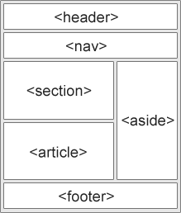
 |  |  |  | <header> - Define un encabezado para un documento o una sección
 |  |  |  | <nav> - Define un conjunto de enlaces de navegación.
 |  |  |  | <section> - Define una sección en un documento
 |  |  |  | <article> - Define un contenido autónomo e independiente
 |  |  |  | <aside> - Define contenido aparte del contenido (como una barra lateral)
 |  |  |  | <footer> - Define un pie de página para un documento o una sección.
 |  |  |  | <details> - Define detalles adicionales que el usuario puede abrir y cerrar bajo demanda
 |  |  |  | <summary>- Define un encabezado para el <details>elemento

2
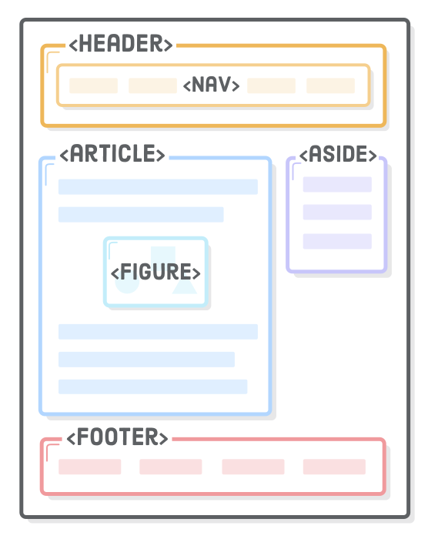

Piense en la sección de elementos como <div>'s, pero con significado .
El HTML5 Outliner es una herramienta conveniente para inspeccionar el esquema del documento de una página.
(https://gsnedders.html5.org/outliner/)

El <article>elemento representa un artículo independiente en una página web.
Solo debe incluir contenido que pueda extraerse de su página y distribuirse en un contexto completamente diferente.
las <article>'s son esencialmente mini páginas web en su documento HTML.
Tienen sus propios encabezados, pies de página y esquema de documento que están completamente aislados del resto de su sitio.

El <section>elemento es como un <article>, excepto que no necesita tener sentido fuera del contexto del documento.
<section>en una forma explícita de definir las secciones en un esquema de documento.
¿Por qué querríamos esto en lugar de dejar que los niveles de encabezado lo hagan por nosotros?
Muchas veces, necesita un contenedor para envolver una sección con fines de diseño,
y tiene sentido usar el <section>elemento más descriptivo en lugar de uno genérico <div>.

cada <section>puede tener su propio conjunto de <h1>a través de <h6>las partidas que son independientes del resto de la página.
defina siempre el esquema de una página a través de niveles de encabezado, utilizándolo <section> solo como r
reemplazo del contenedor <div>cuando sea apropiado.
cada <section>elemento debe contener al menos un encabezado; de lo contrario, agregará una “sección sin título” al esquema de su documento.

<nav>elemento le permite marcar las distintas secciones de navegación de su sitio web.
navegación del sitio principal, enlaces a páginas relacionadas en una barra lateral, tablas de contenido y prácticamente cualquier grupo de enlaces

<header> | Denota contenido introductorio para una sección, artículo o página web completa.
El "contenido introductorio" puede ser cualquier cosa, desde el logotipo de su empresa hasta ayudas para la navegación o información del autor.
Es una buena práctica envolver el nombre / logotipo de un sitio web y la navegación principal en a <header>
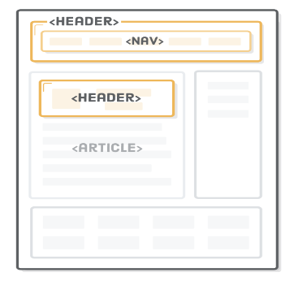

Puede usar varios <header>elementos para agregar contenido introductorio a diferentes partes de un documento.
Por ejemplo, el título, el autor y la fecha de publicación de nuestro <article>es un buen candidato para otro <header>:

Footer | los pies de página son básicamente lo mismo que los encabezados
uso comunes incluyen cosas como avisos de derechos de autor, navegación en el pie de página y biografías del autor al final de las publicaciones del blog.
Están asociados con el elemento de sección más cercano.
Por lo tanto, podemos usarlo para el aviso de derechos de autor de nuestra página y la información del autor dentro de nuestro <article>
El <footer>interior del <article> elemento es solo para el contenido de ese artículo,

ASIDE | informacion que no queremos que forme parte del texto del artículo
Por ejemplo, una publicación de blog patrocinada puede contener un anuncio sobre la empresa patrocinadora
Además de los anuncios, <aside>también es apropiado para resaltar definiciones, estadísticas o citas.
Cuando se usa fuera de un <article>, un <aside>se asocia con la página como un todo (muy parecido a <header>y <footer>).
Esto lo convierte en una buena opción para marcar una barra lateral en todo el sitio.

DIV | Con fines de diseño
elemento contenedor cuando ninguno de los elementos HTML semánticos que acabamos de cubrir tendría sentido.
Por ejemplo, si queremos centrar nuestra página usando esa técnica familiar de margen automático , tenemos que envolver toda la página en un contenedor.
Es completamente presentacional, por lo que a <div>es la mejor opción:

El <time>elemento representa una hora del día o una fecha del calendario.
Proporciona una fecha legible por máquina
EJ
 | <p>By Troy McClure. Published <time datetime='2017-1-3'>January
 | 3rd</time></p>
La fecha legible por máquina se define en el datetimeatributo.
va del período de tiempo más grande al más pequeño: año, mes y luego fecha.

También es posible incluir horas y zonas horarias dentro de datetime.
<time datetime='2017-1-3 15:00-0800'>January 3rd</time>
La hora en sí está en formato de 24 horas y -0800es el desplazamiento de la zona horaria de GMT
(en este caso, -0800representa la hora estándar del Pacífico).

El <address>elemento no se ocupa de la estructura general de un documento, sino que embellece al padre
<article>o al <body>elemento con algunos metadatos.
Define la información de contacto del autor del artículo o página web en cuestión.
Por ejemplo, tal vez queramos agregar una dirección de correo electrónico de autor en el pie de página de nuestro artículo:

<address>
Please contact <a href='mailto:troymcclure@example.com'>Troy
McClure</a> for questions about this article.
</address>

<figure> | representa una "figura" autónoma, como un diagrama, una ilustración o incluso un fragmento de código.
<figcaption>. | es opcional y asocia un título con su <figure>elemento principal .

<figure>
<img src='semantic-elements.png'
alt='Diagram showing <article>, <section>, and <nav> elements'/>
<figcaption>New HTML5 semantic elements</figcaption>
</figure>

div | en bloque
Span | en linea
<a> <img> td> por defecto son inline

header | encabezado
nav | menu de navegacion
section | agrupa diferentes areas por funciones o articulos por tema
article | noticias individuales de contenido
aside | seccion con contenido sutilmente relacionado con el contenido a su alrededor, pero no elemental para el flujo de la pagina
main
footer

<header> | logotipo- barra de navegacion, Barra de Busqueda, Enlaces a redes sociales
 | <nav>
 | <ul>
 | <li> <a href="#">Inicio<a/></li> |  | Quienes somos, servicios, contactos

<footer>
 | <p>Todos los derechos reservados</p>
 | <nav>
 | <ul><a href="#"> Terminos y condiciones<a/></ul> |  |  | Mapa del sitio, Informacion legal

<section>
 | <header>
 |  | <h2>Producto destacado</h2>
 | <header>
 | <article>
 | <h3> producto destacado 1</h3>
 | <!-- Contenido del producto -->
 | <p>…..</p>
 | </article>
 | <article>
 | <h3> producto destacado 2</h3>
 | <!-- Contenido del producto -->
 | <p>…..</p>
 | </article>
 | <footer>
 |  | <a href="#">Continuar leyendo…</a>
 | </footer>
</section>

9-
Form | la etiqueta form tiene un atributo enctype que debe tener el valor multipart/form-data para el envío de archivos.
 | Action | Url o ruta de destino que procesara los datos
 |  | Method | Indica la forma de enviar los formularios, acepta dos valores: get y post
 |  |  | get | el envío está delimitado y la información enviada es visible, sin embargo, es útil para poder guardar el resultado en marcadores o favoritos
 |  |  | post | Mas seguro. el envío no tiene limitación y los datos no son visibles en la URL, además, permite la subida de archivos

 | <form action='' method='get' class='speaker-form'>

 | </form>
Al dejar el action atributo en blanco, le estamos diciendo al formulario que se envíe a la misma URL.
Combinado con el get método, esto nos permitirá inspeccionar el contenido del formulario.

 | label | sirve para implementar un texto que acompañe a cada campo del formulario
 |  | for |  | <label for= "name"> Nombre (Obligatorio)</label>
El for atributo de la <label>etiqueta debe ser igual al id atributo del <input> elemento para unirlos.
 |  | input |  | <input type="text" name="name" id="name"
Conceptualmente, un <input/>elemento representa una "variable" que se envía al servidor backend.
El nameatributo define el nombre de esta variable y el valor es lo que el usuario ingresó en el campo de texto.
Tenga en cuenta que puede completar previamente este valor agregando un valueatributo a un <input/>elemento.

 |  | placeholder |  | texto mostrado por defecto como ejemplo
 |  | autofocus |  | en este campo aparece el cursor
 |  | autocomplete |  | autocompletado con opciones anteriores
 |  | <form autocomplete=”on”>
 |  | required> |  | Es un campo obligatorio
 |  | pattern |  | Define el formato o expresion regular Ej: pattern="[a-z](3)[0-9](4)"
 |  | title |  | muestra un tooltip de ayuda

 |  | <input type=”text” name”prefijo_pais” pattern=[A-Za-z]{3}” title=”Codigo de 3 letras />

input | define gran parte de los controles típicos
 | name | Indica el nombre que recibira el campo al ser enviado
 |  | Tenga en cuenta que cada campo de entrada debe tener un name atributo para ser enviado.
 |  | Si name se omite , el valor del campo de entrada no se enviará en absoluto.

 | type= | Define en que se convertira el control
 |  | text | maxlength | limita el número de caracteres que se insertan, el valor debe ser un numero entero

 | <form>
 | <label for="username">Username:</label><br>
 | <input type="text" id="username" name="username"><br>
 | <label for="pwd">Password:</label><br>
 | <input type="password" id="pwd" name="pwd">
 | </form>
 |  | email | Coincida con un formato de correo electronico
 |  |  | <label for="email">Enter your email:</label>
 |  |  | <input type="email" id="email" name="email">

 |  | password | texto enmascarado

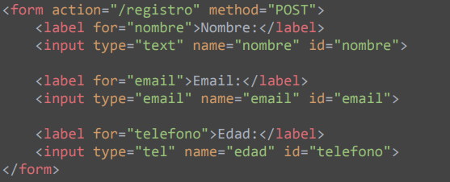

 |  | radio | Casilla de opcion, solo es posible seleccionar una |  |  |  | (lleva name y value)
 |  |  | Asocie un <label>elemento con cada botón de opción.
 |  |  | Utilice el mismo name atributo para cada botón de opción del grupo.
 |  |  | Utilice diferentes value atributos para cada botón de opción.
cheked: Me aparece
una casilla marcada

Deben estar envuel-
tos en <fieldset>
etiquetados con
<legend>

 |  | Importante: todos los input radio deben llevar el mismo valor en el atributo name, para que se pueda marcar solo uno
 |  | checkbox | Casilla de verificacion |  | Organizarse en grupos de seleccioin multiple |  |  | (lleva solo name)
 |  | <input type="checkbox" id="vehicle1" name="vehicle1" value="Bike">
 |  | <label for="vehicle1"> I have a bike</label><br>
 |  | <input type="checkbox" id="vehicle2" name="vehicle2" value="Car">
 |  | <label for="vehicle2"> I have a car</label><br>
 |  | <input type="checkbox" id="vehicle3" name="vehicle3" value="Boat">
 |  | <label for="vehicle3"> I have a boat</label>

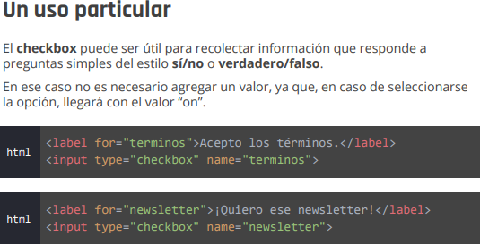

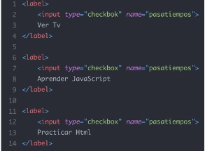
 |  |  |  |  |  | Value es lo que llegaria al backend
 |  |  |  |  |  | segun lo que el usuario eligio

 | color | selector de color
 | <label for="favcolor">Select your favorite color:</label>
 | <input type="color" id="favcolor" name="favcolor">

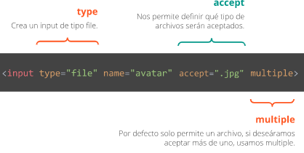
 | file | adjuntar archivos |  | muestra un botón que abrirá una ventana para seleccionar un archivo, también muestra el nombre o la ruta del archivo dependiendo del navegador.
 |  | <label for="miarchivo">Seleccione un archivo:</label>
 |  | <input type="file" id="miarchivo" name="miarchivo">
 | Con el atributo "multiple" nos permite subir mas de un archivo
 | Atributo "accept" nos permite indicar que tipo de archivos se aceptan subir.
 | Ej: accept="image/*, video/*"> Solo aceptaria imagenes y videos.
 | numer | entradas de numeros

 |  | <label for="quantity">Quantity (between 1 and 5):</label>
 |  | <input type="number" id="quantity" name="quantity" min="0" max="100"
 |  | step="10" value="30">
 | tel
 |  | <label for="phone">Enter your phone number:</label>
 |  | <input type="tel" id="phone" name="phone" pattern="[0-9]{3}-[0-9]{2}-[0-9]{3}">

 | hidden | campo oculto |  | es un campo oculto para almacenar información que el usuario no vaya a introducir de forma activa, por ejemplo, podríamos incluir el tiempo que ha tardado el usuario en rellenar el formulario.

 | url | label for="homepage">Add your homepage:</label>
 |  | <input type="url" id="homepage" name="homepage">

 | Botones
 | button | type | boton | El atributo value empleado en botones, especifica el texto que aparece en el botón,
 |  | submit | boton de enviar |  | <input type="submit" value="Submit">
 |  | image | imagen como boton de enviar
 |  |  | ej: <input type="image" src="https://devcode.la/static/lupa.png">
 |  | reset | boton de limpiar |  | <input type="reset">

 | Disabled | deshabilita el campo para que no pueda ser utilizado. Para cumplir con estándares argumento, igual valor, disabled sea igual a la cadena disabled
 | checked | indica que la casilla aparece marcada por defecto

Select | permite generar listas desplegables- Cuando ofrezcas muchas opciones de seleccion
 | permite utilizar el atributo multiple para generar listas de selección múltiple
 | option | definir cada una de las opciones de la lista utilizamos
 | selected | define opcion preseleccionada por defecto |  |  |  | <option value="fiat" selected>Fiat</option>
 | multiple | Permite al usuario seleccionar mas de un valor
 | Ejemplo
 | <label for="cars">Choose a car:</label>
 | <select id="cars" name="cars" size="4" multiple>
 | <option value="volvo">Volvo</option>
 | <option value="saab">Saab</option>
 | <option value="fiat">Fiat</option>
 | <option value="audi">Audi</option>
 | </select>

 | <select multiple=”multiple”>

 | <option value=”HTML”> HTML </option>

 | <option value=”CSS”> CSS </option>

 | </select>

optgroup | facilita el uso de listas con muchos elementos, agrupa las opciones

 | <select>

 | <optgroup label=”HTML”>

 | <option value=”tables”>Tablas</option>

 | <option value=”forms”>Formularios</option>

 | </optgroup>

 | <optgroup label=”CSS”>

 | </select>

Textarea | Permite introducir mucho texto
 | Textarea define la anchura mediante el atributo cols, por defecto a 20 y el alto mediante rows, por defecto a 2.
 | En los campos textarea es posible hacer uso de la tecla intro (Enter) para introducir saltos de línea. Cuando el área visible sea demasiado pequeña para el texto contenido, el control textarea, mostrará barras de desplazamiento, típicamente la barra de desplazamiento vertical.

 | <textarea name="message" rows="10" cols="30">
 | The cat was playing in the garden.
 | </textarea>

El rows atributo especifica el número visible de líneas en un área de texto.

El cols atributo especifica el ancho visible de un área de texto.

Fieldset | agrupa elementos de un formulario que están relacionados entre sí. (encerrandolos en un marco
 | Por ejemplo, podríamos agrupar los datos personales de un usuario en un fieldset y los datos bancarios en otro.
 | Además, este control dibuja un marco alrededor de los componentes encerrados entre fieldset y /fieldset
 | Legend> define un titulo para el fieldset

 | <fieldset>
 |  | <legend>Seleciona una prioridad</legend>
 |  | <p> <label> <input type="radio" name="priority" value="baja" checked> Baja</label></p>
 |  | <p> <label> <input type="radio" name="priority" value="media"> Media</label></p>
 |  | <p> <label> <input type="radio" name="priority" value="alta">Alta</label></p>
 | </fieldset>

Contraseña | Password
 | <p>
 | label for="passwd"> Contraseña (obligatoria)</label>
 | input type="password" name="passwd" id="passwd"
 | placeholder="qw1234"
 | pattern="[a-z](3)[0-9](4)"
 | requiered/> (la contraseña debe contener 3 letras y 4 numeros en este orden)

 |  | min |  | min="2"
 |  | max |  | max="14"
 |  | step="2" |  | cambiar dando saltos de 2 en dos
 |  | value |  | Asigna un valor por defecto

 |  | <label for="numerexample">Numero de temas</label>
 |  | <input type="number" name="numerexample" id="numerexample" min="2" max="14" placeholder="2" step="2">entre 2y 14, solo pares

Fecha | date | nos permitía seleccionar una fecha

 |  | <label for="deliverydate">Fecha de envio</label>
 |  | <input type="date" name="deliverydate" id="deliverydate" min="2012-07-16"> (minimo 16 de Julio de 2012)
 | Podemos pasar un valor predeterminado con value
 |  | <input type="date" name="fecha de nacimiento" value="1985-08-28">
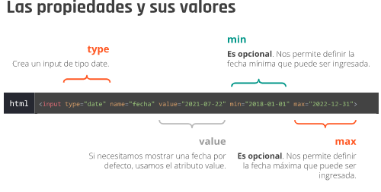

 | datetime | permite al usuario seleccionar la hora completa además del día, mes, año y zona horaria.

 | <input type=”datetime” name=”fechahora”/>

 | datetime-local | permite al usuario seleccionar la hora completa más el día, mes y año, pero,
 |  | en este caso, a diferencia del anterior, no se incluye la zona horaria.
 |  | <label for="birthdaytime">Birthday (date and time):</label>
 |  | <input type="datetime-local" id="birthdaytime" name="birthdaytime">

 | week | permite al usuario seleccionar una semana y un año específico.
 |  | <label for="week">Select a week:</label>
 |  | <input type="week" id="week" name="week">
 | month | Nos permite elegir un mes y un año

 | time | permite al usuario seleccionar la hora en formato de horas y minutos.
 |  | <input type= “time” name=”hora”/>

color | nos permite seleccionar dentro de una paleta de colores un color determinado
 | <label for="colorexample">color del item</label>
 | <input type="color" name="colorexample" id="colorexample" value="#1A33FF">

búsqueda | Search
 |  | <label for="search">Buscar</label>
 |  | <input type="search" name="search" id="search">

 | range | nos permite definir un rango dentro de un mínimo y un máximo, entre 1 y 10 y
 |  | <label for="points">Rango de valores</label>
 |  | <input type="range" name="points" id="points" min="1" max="10" value="5"> (entre 1 y 10)
 |  | value |  | Asigna un valor por defecto

 | <input type="submit" value="Enviar"

 | ATRIBUTOS

value | especifica un valor inicial para un campo de entrada:
 | <input type="text" id="fname" name="fname" value="John"><br>

readonly | Especifica que un campo de entrada es de solo lectura.
 | <input type="text" id="fname" name="fname" value="John" readonly>

disabled | especifica que un campo de entrada debe estar deshabilitado.
 | <input type="text" id="fname" name="fname" value="John" disabled>

size | especifica el ancho visible, en caracteres, de un campo de entrada.
 | <input type="text" id="fname" name="fname" size="50"><br>

maxlength | especifica el número máximo de caracteres permitidos en un campo de entrada
minlength | <label for="pin">PIN:</label><br>
 | <input type="text" id="pin" name="pin" maxlength="4" size="4">

min y max | especifican los valores mínimo y máximo para un campo de entrada.
 | <label for="datemax">Enter a date before 1980-01-01:</label>
 | <input type="date" id="datemax" name="datemax" max="1979-12-31">

multiple | especifica que el usuario puede ingresar más de un valor en un campo de entrada.
 | Funciona con correo electronico y archivo

 | <label for="files">Select files:</label>
 | <input type="file" id="files" name="files" multiple>

patterm | especifica una expresión regular

 | Un campo de entrada que puede contener solo tres letras (sin números ni caracteres especiales):
 | <label for="country_code">Country code:</label>
 | <input type="text" id="country_code" name="country_code"
 | pattern="[A-Za-z]{3}" title="Three letter country code">

placeholder | especifica una pista breve que describe el valor esperado de un campo de entrada

 | <label for="phone">Enter a phone number:</label>
 | <input type="tel" id="phone" name="phone"
 | placeholder="123-45-678"
 | pattern="[0-9]{3}-[0-9]{2}-[0-9]{3}">

required | especifica que se debe completar un campo de entrada antes de enviar el formulario.
(obligatorio) | <label for="username">Username:</label>
 | <input type="text" id="username" name="username" required>

step | especifica los intervalos de números legales para un campo de entrada.
 | Ejemplo: si step = "3", los números legales pueden ser -3, 0, 3, 6, etc.
 | <label for="points">Points:</label>
 | <input type="number" id="points" name="points" step="3">

autofocus | especifica que un campo de entrada debe recibir el foco automáticamente cuando se carga la página.

 | <label for="fname">First name:</label><br>
 | <input type="text" id="fname" name="fname" autofocus><br>
 | <label for="lname">Last name:</label><br>
 | <input type="text" id="lname" name="lname">

height y width | especifican la altura y el ancho de un <input type="image">elemento.

 | <input type="image" src="img_submit.gif" alt="Submit" width="48"

autocomplete | autocompletado activado o desactivado.

 | <label for="email">Email:</label>
 | <input type="email" id="email" name="email" autocomplete="off">

La input[type='text']pieza es un nuevo tipo de selector de CSS llamado "selector de atributos".
Solo coincide con <input/>elementos que tienen un typeatributo igual a text.

Dado que ahora podemos tener un valor de entrada "correcto" y uno "incorrecto", probablemente deberíamos transmitirlo a los usuarios.
Los :invalidy :valid pseudo-clases nos permiten Estilo estos estados de forma independiente.
Por ejemplo, tal vez queramos representar tanto el borde como el texto con un tono de rojo personalizado cuando el usuario ingresó un valor inaceptable.

.form-row input[type='text']:invalid,
.form-row input[type='email']:invalid {
border: 1px solid #D55C5F;
color: #D55C5F;
box-shadow: none; /* Remove default red glow in Firefox */
}

Validacion de un formulario con la etiqueta "span"

